Estadísticas
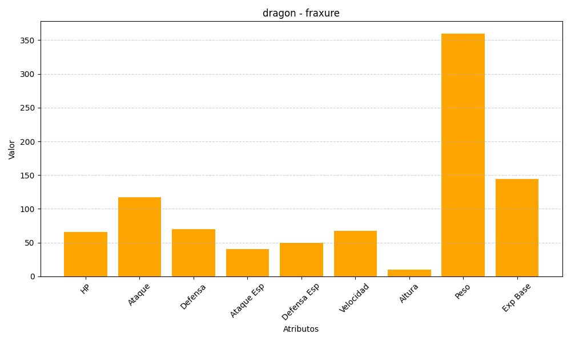
ID | Nombre | Tipo | HP | Ataque | Defensa | Ataque Especial | Defensa Especial | Velocidad | Altura | Peso | Experiencia Base
611 | fraxure | dragon | 66 | 117 | 70 | 40 | 50 | 67 | 10 | 360 | 144

